招标清单
南峰中心外幕墙维修工程招标清单2026.3.20
序号 | 分项工程名称 | 项目特征描述 | 材料名称 | 单位 | 暂定工程量 | 不含税综合单价（元） | 税金9% | 全费用综合单价（元） | 含税合价 （元） | 结构胶品牌 | 维修造型 | 备注
1 | 南峰中心整栋外墙幕墙全面排查漏水、玻璃胶老化、外观不美观等问题并出具方案 | 根据甲方要求为准 |  | 项 | 1 |  |  |  |  |  |  | 含税包干总价
2 | 幕墙耐候胶严重老化、外观不美观等更换，漏水点维修等 | ①根据排查后出具的施工方案维修 ②具体工程量根据甲乙双方现场排查数量为准 ③施工过程中弄脏玻璃需清理干净。 ④含高空作业措施及其他措施 |  | 米 | 1 |  |  |  |  |  |  | 按实际完成量结算
3 | 外墙铝板接缝处重新打胶并覆盖氟碳漆铝盖板2.0厚（高空吊篮） | ①接缝处重新打胶：铲除接缝处原有结构胶→(用二甲苯或丙酮)基层清理→周边贴美纹纸→重新打室外幕墙硅酮结构胶→清理美纹纸及突出毛刺→淋水试验→验收。 ②盖板盖住接缝处打胶：两边粘贴美纹纸→铝盖板内部四周填充硅酮结构胶（宽度12~15mm）→内部中间部分填充聚乙烯泡沫棒（或发泡剂）→盖板盖住接缝处→四周打满室外幕墙硅酮结构胶→清理美纹纸及突出毛刺→淋水试验→验收。 ③施工期间若造成玻璃污染，须及时清理干净，确保玻璃干净无污。 ④含高空作业措施及其他措施。 ⑤自行考虑工作面施工情况，如幕墙灯饰处完成维修后需恢复原样灯饰。 ⑥具体施工做法及材料品牌要求详见“南峰中心幕墙补漏工程技术要求” | 70装饰盖 | 个 | 1070 |  |  |  |  |  | 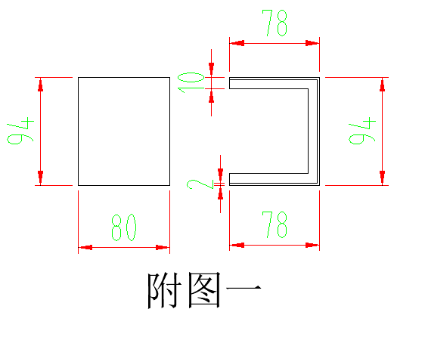 | 根据相应高空作业措施分别报价，根据不同措施，此清单项二选一
 |  |  | 70装饰盖-1 | 个 | 656 |  |  |  |  |  | 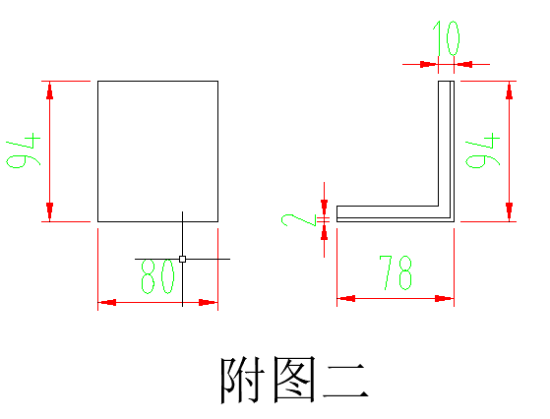
 |  |  | 150装饰盖 | 个 | 430 |  |  |  |  |  | 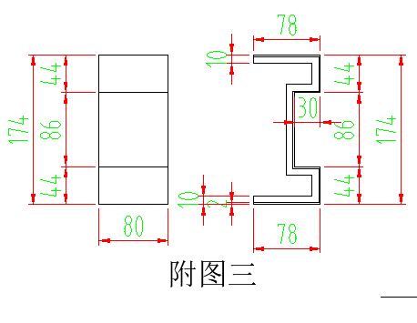
 |  |  | 150装饰盖-1 | 个 | 40 |  |  |  |  |  | 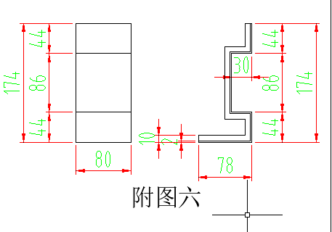
 |  |  | 250装饰盖 | 个 | 228 |  |  |  |  |  | 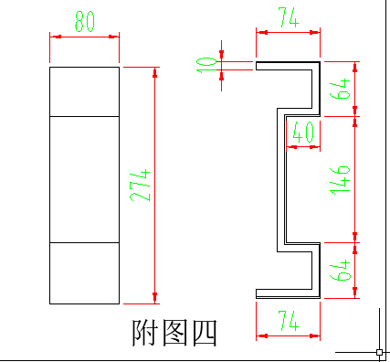
 |  |  | 250装饰盖-1 | 个 | 28 |  |  |  |  |  | 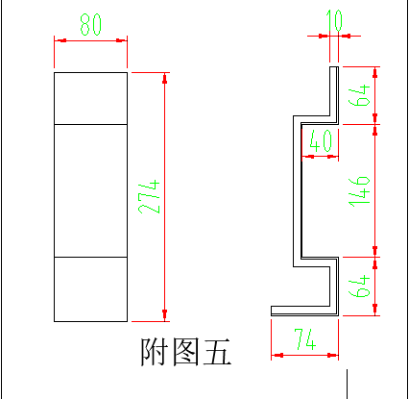
 |  |  | 竖向铝板装饰盖 | 个 | 100 |  |  |  |  |  | 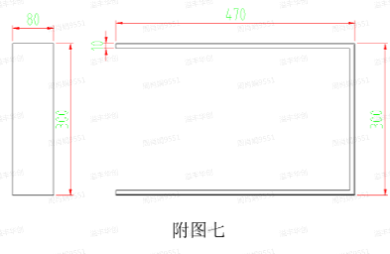
4 | 外墙铝板接缝处重新打胶并覆盖氟碳漆铝盖板2.0厚（高空吊绳） | ①接缝处重新打胶：铲除接缝处原有结构胶→(用二甲苯或丙酮)基层清理→周边贴美纹纸→重新打室外幕墙硅酮结构胶→清理美纹纸及突出毛刺→淋水试验→验收。 ②盖板盖住接缝处打胶：两边粘贴美纹纸→铝盖板内部四周填充硅酮结构胶（宽度12~15mm）→内部中间部分填充聚乙烯泡沫棒（或发泡剂）→盖板盖住接缝处→四周打满室外幕墙硅酮结构胶→清理美纹纸及突出毛刺→淋水试验→验收。 ③施工期间若造成玻璃污染，须及时清理干净，确保玻璃干净无污。 ④含高空作业措施及其他措施。 ⑤自行考虑工作面施工情况，如幕墙灯饰处完成维修后需恢复原样灯饰。 ⑥具体施工做法及材料品牌要求详见“南峰中心幕墙补漏工程技术要求” | 70装饰盖 | 个 | 1070
 |  |  | 70装饰盖-1 | 个 | 656
 |  |  | 150装饰盖 | 个 | 430
 |  |  | 150装饰盖-1 | 个 | 40
 |  |  | 250装饰盖 | 个 | 228
 |  |  | 250装饰盖-1 | 个 | 28
 |  |  | 竖向铝板装饰盖 | 个 | 100
5 | 泛光照明灯饰更换 | ①幕墙灯饰处完成维修后需的恢复 ②具体工程量根据甲乙双方现场排查数量为准 ③具体要求根据相关部门市灯饰规范执行并经验收合格 |  | 米 | 1 |  |  |  |  |  |  | 按实际完成量结算
6 | 政府部门备案、审批手续 | ①含灯饰施工需要去当地城管部门、城市综合管理部门、执法局或者是当地社区办理手续等事项 ②本项内容为总价包干 |  | 项 | 1 |  |  |  |  |  |  | 含税包干总价
7 | 含税合计（1-6） |  |  | 元
备注： 1、南峰中心塔楼4层至屋面每层楼板外墙梁处幕墙装饰铝板交接缝维修数量供7款造型。本维修工程根据附件三最新技术方案要求及南峰中心施工图编制招标清单。 2、氟碳漆铝盖板加工需包深化设计，尺寸需现场测量并经甲方确认。 3、以上单价为全费用综合单价（仅不含增值税），乙方开具增值税专用发票（税率按国家政策执行，造价随之调整）。 4、本工程综合单价：包含人工、材料、机械费、措施费、安全文明施工、管理费、利润及垃圾清理等所有费用。 5、幕墙漏水、玻璃胶老化、外观不美观等工程量根据甲乙双方现场幕墙全面排查数量为准。 6、结构胶品牌范围：白云山SS621硅酮结构胶、陶熙(DOWSIL)道康宁995进口结构胶、美国GE SSG4800J中性硅酮结构密封胶、杭州之江金鼠JS-8000双组份结构胶、西卡WS-305S大型幕墙耐候密封胶。 7、本工程施工用水、用电由甲方承担（水电接线由乙方负责）。 8、本清单未注明的承包内容，详见合同相应条款。 9、本工程防水保修期为5年。 10、本工程报价有效期为 90 个日历天。

